Kids
 |  |  |  |  |  | KIDS

 | Artikel


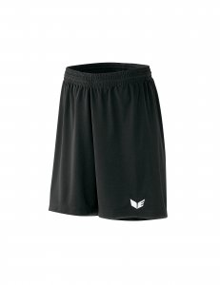
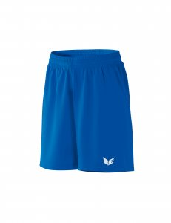
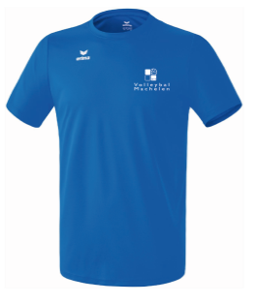
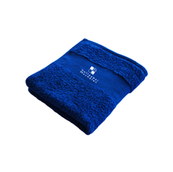

naam speler + ploeg

Artikelnr. | 208653 Functionele T-shirt |  | Norm. lengte: 1100703 |  | 315771 |  | 315775 |  | 723330 |  | 723330 |  | handdoek

Maten | 116-164 |  | 116- 164 kids alleen normale lengte |  | 00 tem 3 |  | 00 tem 3 |  | Medium 49,50 liter |  | Large 76 liter |  | 100 x 50 cm
Prijs/stuk | 12.00 |  | 28.00 |  | 10.00 |  | 10.00 |  | 23.00 |  | 27.00 |  | 12.50
 | MAAT | AANTAL | MAAT | AANTAL | MAAT | AANTAL | MAAT | AANTAL | MAAT | AANTAL | MAAT | AANTAL | MAAT | AANTAL | TOTAAL
Naam:

 |  |  |  |  |  |  |  |  |  |  |  |  |  |  | € 0.00
 |  |  |  |  |  |  |  |  |  |  |  |  |  |  | € 0.00
 |  |  |  |  |  |  |  |  |  |  |  |  |  |  | € 0.00
 |  |  |  |  |  |  |  |  |  |  |  |  |  |  | € 0.00
 |  |  |  |  |  |  |  |  |  |  |  |  |  |  | € 0.00
 |  |  |  |  |  |  |  |  |  |  |  |  |  |  | € 0.00
 |  |  |  |  |  |  |  |  |  |  |  |  |  |  | € 0.00

Hoe kan je bestellen?

� Maak je keuze uit het assortiment.
� Vul je naam in op de bestellijst, en schrijf de juiste maten onder het juiste artikelnummer. Deze hebben we uiteraard nodig voor de juiste bestelling! Sla je document op
�
� Verzend de ingevulde lijst naar l.s.flocking@skynet.be
� Je krijgt binnen de 3 dagen een referentienummer terug
Met dit nummer kan je dan vóór 30 september 2019 betalen op rekeningnummer
 | BE19 2100 6052 4012
� Bestellen kan tem 28 september 2019. Alles wordt geleverd eind oktober
� Veel plezier met je toekomstige clubkledij! Draag ze met trots en respect :-)!

